Tabelle1
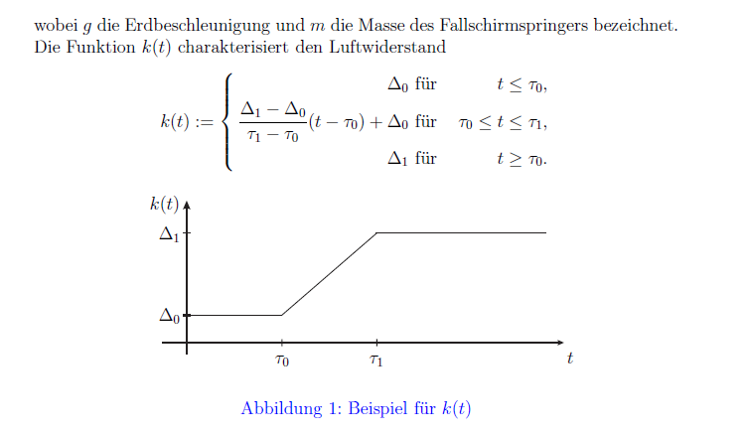
Freier Fall mit
 |  |  |  |  |  | Fallgrenzgeschwindigkeit des menschlichen Körpers von ca. 55 m/s (ca. 198 km/h). Quer, alles gespreitzt. Optimal bis zu 500km/h

h0 | t | h(t) | s(t) | g
1000 | 1 | 995 | -5 | 10
1000 | 2 | 980 | -20 | 10
1000 | 3 | 955 | -45 | 10
1000 | 4 | 920 | -80 | 10
1000 | 5 | 875 | -125 | 10
1000 | 6 | 820 | -180 | 10
1000 | 7 | 755 | -245 | 10
1000 | 8 | 680 | -320 | 10
1000 | 9 | 595 | -405 | 10
1000 | 10 | 500 | -500 | 10
1000 | 11 | 395 | -605 | 10
1000 | 12 | 280 | -720 | 10
1000 | 13 | 155 | -845 | 10
1000 | 14 | 20 | -980 | 10

DLG Freier Fall (ohne Reibung)

zo (Anfgangshöhe) | v0 (Anfgangsgeschwindigkeit) | g | t | z(t)
1000 | 80 | 10 | 1 | 915
1000 | 80 | 10 | 2 | 820
1000 | 80 | 10 | 3 | 715
1000 | 80 | 10 | 4 | 600
1000 | 80 | 10 | 5 | 475
1000 | 80 | 10 | 6 | 340
1000 | 80 | 10 | 7 | 195
1000 | 80 | 10 | 8 | 40
1000 | 80 | 10 | 9 | -125
1000 | 80 | 10 | 10 | -300
1000 | 80 | 10 | 11 | -485
1000 | 80 | 10 | 12 | -680
1000 | 80 | 10 | 13 | -885
1000 | 80 | 10 | 14 | -1100
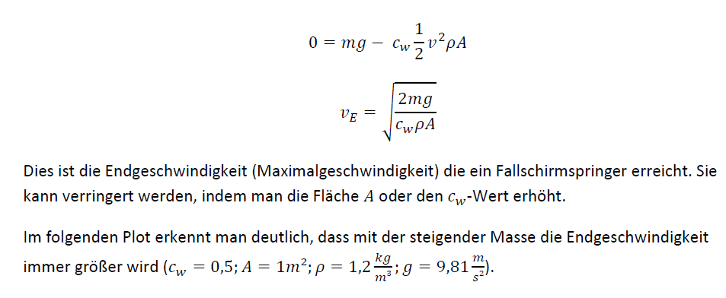

cw | A Fläche m^2 | p Luftdichte | g | m, Masse | ve
0.5 | 1 | 1.2 | 9.81 | 0 | 0
0.5 | 1 | 1.2 | 9.81 | 5 | 12.786711853
0.5 | 1 | 1.2 | 9.81 | 10 | 18.08314132
0.5 | 1 | 1.2 | 9.81 | 15 | 22.14723459
0.5 | 1 | 1.2 | 9.81 | 20 | 25.573423705
0.5 | 1 | 1.2 | 9.81 | 25 | 28.591956911
0.5 | 1 | 1.2 | 9.81 | 30 | 31.320919527
0.5 | 1 | 1.2 | 9.81 | 35 | 33.830459648
0.5 | 1 | 1.2 | 9.81 | 40 | 36.16628264
0.5 | 1 | 1.2 | 9.81 | 45 | 38.360135558
0.5 | 1 | 1.2 | 9.81 | 50 | 40.435133238
0.5 | 1 | 1.2 | 9.81 | 55 | 42.408725517
0.5 | 1 | 1.2 | 9.81 | 60 | 44.294469181
0.5 | 1 | 1.2 | 9.81 | 65 | 46.103145229
0.5 | 1 | 1.2 | 9.81 | 70 | 47.843494856
0.5 | 1 | 1.2 | 9.81 | 75 | 49.522722058
0.5 | 1 | 1.2 | 9.81 | 80 | 51.14684741
0.5 | 1 | 1.2 | 9.81 | 85 | 52.720963572

 |  |  |  |  |  | max V abfangen

cw | v | p | A | Fw |  | Luftdichte
0.002 | 10 | 1.2 | 0.1 | 0.012 |  | Masse
0.002 | 20 | 1.2 | 0.1 | 0.048 |  | Fallschirmfläche
0.002 | 30 | 1.2 | 1 | 1.08
0.002 | 40 | 1.2 | 2 | 3.84
0.002 | 40 | 1.2 | 3 | 5.76
0.002 | 40 | 1.2 | 4 | 7.68
0.002 | 40 | 1.2 | 4 | 7.68
0.002 | 40 | 1.2 | 4 | 7.68
0.002 | 40 | 1.2 | 4 | 7.68

 |  |  |  |  |  |  | R bestimmen.
t | ve (endgeschwindigkeit) | g | v(t)
1 | 50 | 10 | 9.8687660112
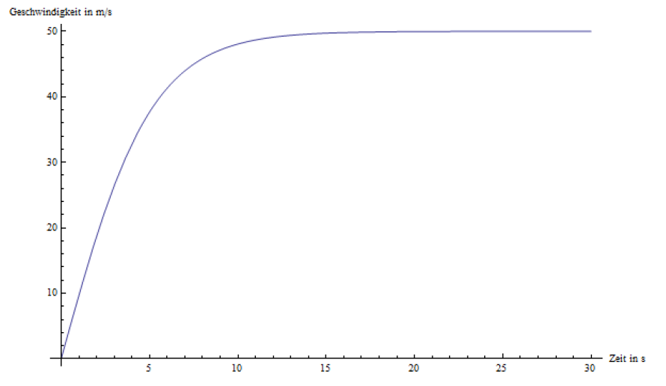
2 | 50 | 10 | 18.997448113
3 | 50 | 10 | 26.85247835
4 | 50 | 10 | 33.201838513
5 | 50 | 10 | 38.079707798
6 | 50 | 10 | 41.682730351
7 | 50 | 10 | 44.26758241
8 | 50 | 10 | 46.08342772
9 | 50 | 10 | 47.340300642
10 | 50 | 10 | 48.201379004
11 | 50 | 10 | 48.787156502
12 | 50 | 10 | 49.183742885
13 | 50 | 10 | 49.45137011
14 | 50 | 10 | 49.63157601
15 | 50 | 10 | 49.752737684
16 | 50 | 10 | 49.834119892
17 | 50 | 10 | 49.888746397
18 | 50 | 10 | 49.925397117

t | ve (endgeschwindigkeit) | g | s(t)
1 | 50 | 10 | 4.96701796
2 | 50 | 10 | 19.488371347
3 | 50 | 10 | 42.533821695
4 | 50 | 10 | 72.688390082
5 | 50 | 10 | 108.44520762
6 | 50 | 10 | 148.4222429
7 | 50 | 10 | 191.47141143
8 | 50 | 10 | 236.70153815
9 | 50 | 10 | 283.45247811
10 | 50 | 10 | 331.25068684
11 | 50 | 10 | 379.76385101
12 | 50 | 10 | 428.76222169
13 | 50 | 10 | 478.08855584
14 | 50 | 10 | 527.63596572
15 | 50 | 10 | 577.33212614
16 | 50 | 10 | 627.12824946
17 | 50 | 10 | 676.9914937
18 | 50 | 10 | 726.89978167

Luftwiderstand

